Экономика активностей (новая 2)
Расчетная стоимость 1 Social Token (ST) | 5 | тыс. тенге | 1 | час |  |  |  |  |  |  |  |  | ПРИМЕРЫ
 |  |  |  |  |  |  |  |  |  |  |  |  | Размер компании
Расчет баланса для компаний Баланс ST = (Min+Max)/2*8 |  |  |  |  |  |  |  |  |  |  |  |  | Доход за 2023 год | 117,092,056,060 |  | 271,802,752,387 |  | 71,252,368,769 |  | 132,700,650,967 |  | 79,099,899,193
 |  |  |  |  |  |  |  |  |  |  |  |  | Средний доход категории | 127,551,259 |  | 763,490,878 |  | 1,344,384,316 |  | 5,769,593,520 |  | 13,183,316,532
 |  |  |  |  |  |  |  |  |  |  |  |  | Количество компаний | 918 |  | 356 |  | 53 |  | 23 |  | 6
 |  |  |  |  |  |  |  |  |  |  |  |  | Численность компании | 0-10 |  | 11-50 |  | 51-100 |  | 101-300 |  | >300
 |  |  |  |  |  |  |  |  |  |  |  |  | Размер | XS |  | S |  | M |  | L |  | XL
Мероприятия | Ед.изм. | ST Coins | тыс. тенге | Доп. условие 1 | Кол-во +ST | тыс. тенге | Доп. условие 2 | Кол-во +ST | тыс. тенге | Доп. условие 3 | Кол-во +ST | тыс. тенге | Форма завершения | 40 |  | 244 |  | 604 |  | 1604 |  | 2400
 |  |  |  |  |  |  |  |  |  |  |  |  |  | Кол-во | ST | Кол-во | ST | Кол-во | ST | Кол-во | ST | Кол-во | ST
Проведение консультаций через портал astanahub.com (витрина экспертов) | 1 услуга (1 ч) | 3 | 15 |  |  | 0 |  |  | 0 |  |  | 0 | Автоматически через подтверждение от услугополучателя | 2 | 6 | 8 | 24 | 18 | 54 | 12 | 36 | 14 | 42
Проведение менторства/трекинга через портал astanahub.com (витрина экспертов) | 1 услуга (5 ч) | 9 | 45 |  |  | 0 |  |  | 0 |  |  | 0 | Автоматически через подтверждение от услугополучателя |  |  | 5 | 45 | 8 | 72 | 4 | 36 | 5 | 45
Проведение онлайн ИТ-мероприятий (вебинар, мастер-класс, воркшоп и пр.) (не менее 20 участников (скан-QR)) | 1 день | 7 | 35 |  |  | 0 |  |  | 0 |  |  | 0 | Через форму на портале + QR-код |  |  | 2 | 14 | 6 | 42 |  |  | 1 | 7
Проведение оффлайн ИТ-мероприятий (семинар, мастер-класс, воркшоп и пр.) (не менее 15 участников (скан-QR)) | 1 день | 10 | 50 | более 40 чел | 5 | 25 | Проведение в регионе | 10 | 50 |  |  | 0 | Через форму на портале + QR-код |  |  | 1 | 10 | 4 | 40 |  |  | 2 | 20
Публикация на платформе astanahub.com поста о статусе участника технопарка и его планах по развитию, текущих результатах и достижениях (не более 10 в год) | 1 пост | 2 | 10 |  |  | 0 |  |  | 0 |  |  | 0 | Пост на платформе со стандартной модерацией |  |  | 5 | 10 | 10 | 20 |  |  | 2 | 4
Принятие участия в мероприятиях, встречах и обсуждениях, которые проводятся технопарком (по запросу через портал astanahub.com) | 1 участие | 3 | 15 |  |  | 0 | Проведение в регионе | 3 | 15 |  |  | 0 | Ручная модерация |  |  | 3 | 9 | 6 | 18 |  |  | 2 | 6
Выступление спикера от лица компании на мероприятии в сфере ИКТ (astanahub) (офлайн) (мероприятие с не менее 20 зрителями) | 1 выс-ие | 14 | 70 |  |  | 0 | Проведение в регионе | 10 | 50 |  |  | 0 | Ручная модерация |  |  |  |  | 5 | 70 | 2 | 28
Прием на работу стажера через платформу astanahub.com | 1 стажер | 10 | 50 |  |  | 0 |  |  | 0 |  |  | 0 | Авто через платформу с подтверждением от стажера | 1 | 10 | 3 | 30 | 12 | 120 |  |  | 4 | 40
Проведение оффлайн форума, конференции (не менее 300 участников) в сфере ИКТ | 1 день | 250 | 1250 | Последующие дни | 100 | 500 | Проведение в регионе | 80 | 400 |  |  | 0 | Авто если через платформу Остальные-ручная модерация |  |  |  |  |  |  | 1 | 250
Участие в социальном проекте, связанным с развитием ИКТ (хакатоны, конкурсы, комюнити-встречи, конференции) | 1 проект | 30 | 150 |  |  | 0 | Проведение в регионе | 20 | 100 |  |  | 0 | Авто если через платформу Остальные-ручная модерация (СМИ) |  |  | 2 | 60 | 3 | 90 |  |  | 1 | 30
Прием на работу специалиста (резидента РК) в штат компании через платформу astanahub.com (вакансии+база резюме) | 1 работник | 8 | 40 |  |  | 0 |  |  | 0 |  |  | 0 | Подтверждение от трудоустроенного | 2 | 16 | 4 | 32 | 8 | 64 | 6 | 48 | 12 | 96
Полное заполнение профиля компании | 1 профиль | 3 | 15 |  |  | 0 |  |  | 0 |  |  | 0 | Автоматичиская проверка заполнения полей+выборочная модерация |  |  | 1 | 3 | 1 | 3 |  |  | 1 | 3
Своевременная сдача отчетности (за 3 дня до отчетной даты) | квартал | 3 | 15 | за 7 дней | 2 | 10 | за 10 дней | 3 | 15 |  |  | 0 | Автоматизированая система сдачи отчетности, проверка на своевременность | 4 | 12 | 4 | 12 | 4 | 12 | 3 | 9 | 3 | 9
Спонсорство в рамках мероприятий в сфере ИКТ | 1 млн. тг | 140 | 700 | За каждые +0,5 млн. тг | 100 | 500 | Проведение в регионе | 100 | 500 | Astana Hub | 80 | 400 | Платежное поручение, ручная модерация |  |  |  |  |  |  |  |  | 5 | 700
Инвестиции в стартапы | 1 млн. тг | 250 | 1250 | За каждые +1 млн. тг | 100 | 500 |  |  | 0 |  |  | 0 | Подтверждение от стартапов через платформу |  |  |  |  |  |  | 5 | 1250 | 5 | 1250

ИТОГО за мероприятия |  |  |  |  |  |  |  |  |  |  |  |  |  | 44 |  | 249 |  | 605 |  | 1657 |  | 2252

Донаты в SC (1 ST = 1000 SC) |  |  | 1000 |  |  |  |  |  |  |  |  |  |  | 0 | 0 | 0 | 0 | 21*3000 | 63000 | 10*3000 | 30000 | 50*3000 | 150000
Конвертация в ST |  |  |  |  |  |  |  |  |  |  |  |  |  | 0 |  | 0 |  | 63 |  | 30 |  | 150

ИТОГО |  |  |  |  |  |  |  |  |  |  |  |  |  | 44 |  | 249 |  | 668 |  | 1687 |  | 2402

 |  |  |  |  |  |  |  |  |  |  |  |  |  |  | Встречные обязательства в ST
 |  |  |  |  |  |  |  |  |  |  |  |  |  | Цена | 40 |  | 244 |  | 604 |  | 1604 |  | 2400

 |  |  |  |  |  |  |  |  |  |  |  |  | Спонсорство | 7,143 | 285,714 |  | 1,742,855 |  | 4,314,281 |  | 11,457,131 |  | 17,142,840

 |  |  |  |  |  |  |  |  |  |  |  |  | Стоимость часа для работодателя | 5,000 | 200,000 |  | 1,220,000 |  | 3,020,000 |  | 8,020,000 |  | 12,000,000

 |  |  |  |  |  |  |  |  |  |  |  |  | Инвестиции | 4,000 | 160,000 |  | 976,000 |  | 2,416,000 |  | 6,416,000 |  | 9,600,000

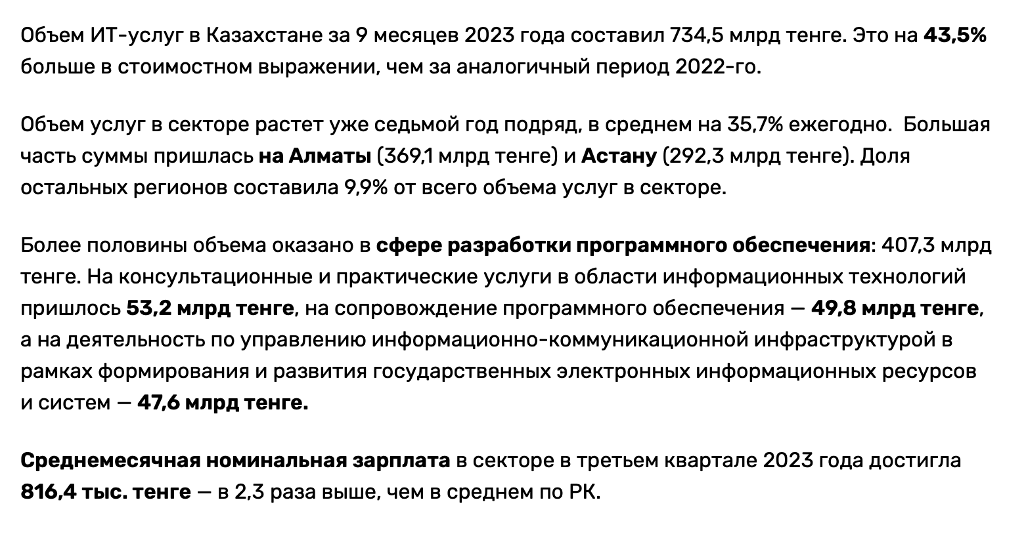

https://digitalbusiness.kz/2024-01-11/v-2-raza-bolshe-chem-v-srednem-po-strane-skolko-zarabativayut-v-it-kazahstana/

Среднемесячная зарплата | 816.4 | тыс. тенге
Среднемесячный баланс | 20.5 | дней
Рабочий день | 8 | часов
Среднечасовая зарплата | 5.0 | тыс. тенге

